作业 汇总
javascript基础课程 作业汇总
 | 完成结果 | 作业要求 | 评分标准
创建dom节点 制作表格 | 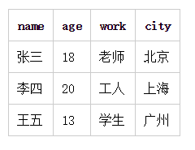 | 制作时间：1小时 提交时间：进程作业，不需提交

 |  | 制作时间：2小时 提交时间：进程作业，不需提交

 |  | 制作时间：2小时 提交时间：进程作业，不需提交

 |  | 制作时间：2小时 提交时间：进程作业，不需提交

超酷时钟 |  | 制作时间：4小时 提交时间：进程作业，不需提交

月历 | 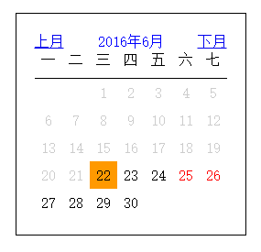 | 制作时间：4小时 提交时间：进程作业，不需提交

